Anomaly_video
timesteps : 10 (=0.3s)

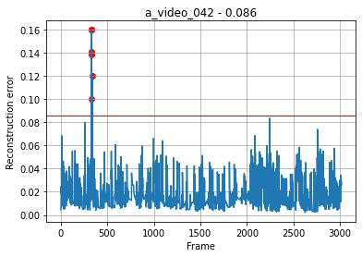
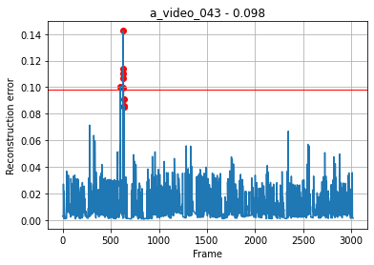
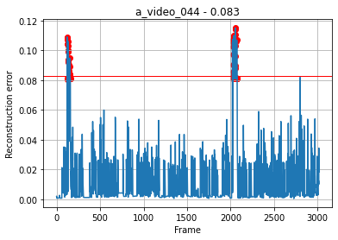
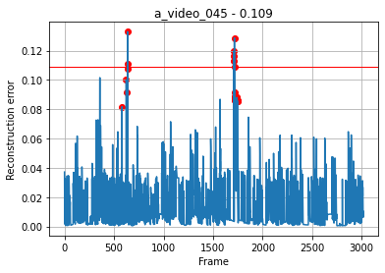
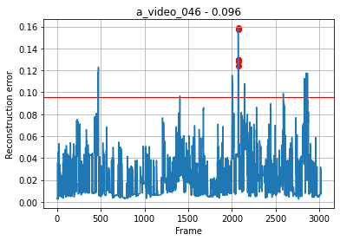

 |  |  |  |  |  |  |  |  |  |  |  |  |  |  |  |  |  |  |  | Specificity(특이도) | 0.9988
 |  |  |  |  |  |  |  |  |  |  |  |  |  |  |  |  |  |  |  | Recall(재현율) | 0.6608
 |  |  |  |  |  |  |  |  |  |  |  |  |  |  |  |  |  |  |  | Accuracy(정확도) | 0.9064
 |  |  |  |  |  |  |  |  |  |  |  |  |  |  |  |  |  |  |  | Precision(정밀도) | 0.9182
 |  |  |  |  |  |  |  |  |  |  |  |  |  |  |  |  |  |  |  | F1-Score | 0.6936

 | Normal | Anomaly |  |  | Normal | Anomaly |  |  | Normal | Anomaly |  |  | Normal | Anomaly |  |  | Normal | Anomaly
Noramal | 3013 | 0 | 1 | Noramal | 3013 | 0 | 1 | Noramal | 2970 | 0 | 1 | Noramal | 3013 | 0 | 1 | Noramal | 2993 | 18 | 0.994
Anoamly | 0 | 6 | 1 | Anoamly | 4 | 6 | 0.6 | Anoamly | 40 | 49 | 0.55 | Anoamly | 33 | 6 | 0.154 | Anoamly | 0 | 26 | 1
 | 1 | 1 | 1 |  | 0.999 | 1 | 0.749 |  | 0.55 | 1 | 0.71 |  | 0.989 | 1 | 0.266 |  | 0.994 | 0.591 | 0.743

Name | a_video_042 |  |  | Name | a_video_043 |  |  | Name | a_video_044 |  |  | Name | a_video_045 |  |  | Name | a_video_046
Threshold | 0.086 |  |  | Threshold | 0.098 |  |  | Threshold | 0.083 |  |  | Threshold | 0.109 |  |  | Threshold | 0.096

timesteps : 30 (=1.0s)

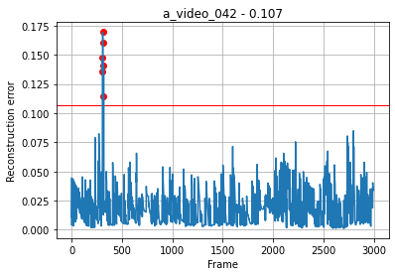
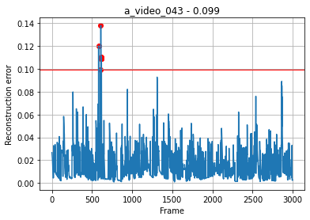
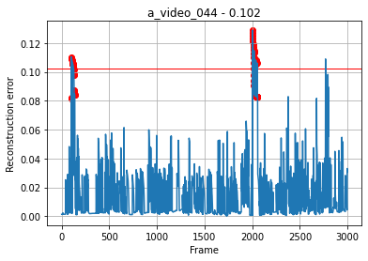
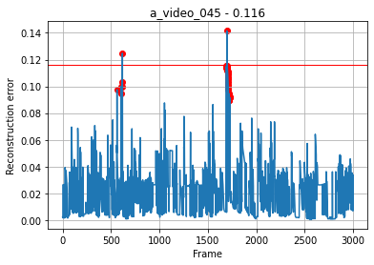
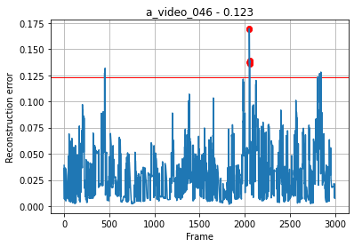

 |  |  |  |  |  |  |  |  |  |  |  |  |  |  |  |  |  |  |  | Specificity(특이도) | 0.9994
 |  |  |  |  |  |  |  |  |  |  |  |  |  |  |  |  |  |  |  | Recall(재현율) | 0.7146
 |  |  |  |  |  |  |  |  |  |  |  |  |  |  |  |  |  |  |  | Accuracy(정확도) | 0.9944
 |  |  |  |  |  |  |  |  |  |  |  |  |  |  |  |  |  |  |  | Precision(정밀도) | 0.9358
 |  |  |  |  |  |  |  |  |  |  |  |  |  |  |  |  |  |  |  | F1-Score | 0.7206

 | Normal | Anomaly |  |  | Normal | Anomaly |  |  | Normal | Anomaly |  |  | Normal | Anomaly |  |  | Normal | Anomaly
Noramal | 2993 | 0 | 1 | Noramal | 2989 | 0 | 1 | Noramal | 2952 | 1 | 0.999 | Noramal | 2997 | 0 | 1 | Noramal | 2985 | 6 | 0.998
Anoamly | 0 | 6 | 1 | Anoamly | 0 | 10 | 1 | Anoamly | 43 | 47 | 0.522 | Anoamly | 37 | 2 | 0.051 | Anoamly | 0 | 14 | 1
 | 1 | 1 | 1 |  | 1 | 1 | 1 |  | 0.986 | 0.979 | 0.681 |  | 0.988 | 1 | 0.098 |  | 0.998 | 0.7 | 0.824

Name | a_video_042 |  |  | Name | a_video_043 |  |  | Name | a_video_044 |  |  | Name | a_video_045 |  |  | Name | a_video_046
Threshold | 0.107 |  |  | Threshold | 0.099 |  |  | Threshold | 0.102 |  |  | Threshold | 0.116 |  |  | Threshold | 0.123

timesteps : 60 (=2.0s)

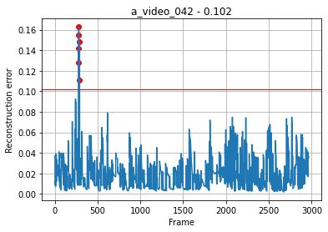
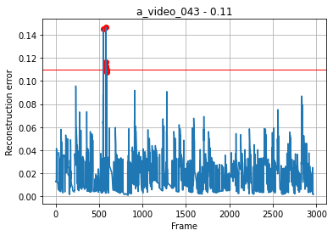

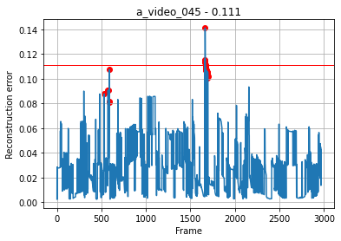
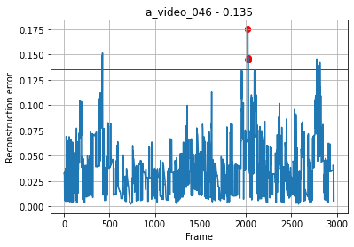

 |  |  |  |  |  |  |  |  |  |  |  |  |  |  |  |  |  |  |  | Specificity(특이도) | 0.9994
 |  |  |  |  |  |  |  |  |  |  |  |  |  |  |  |  |  |  |  | Recall(재현율) | 0.5874
 |  |  |  |  |  |  |  |  |  |  |  |  |  |  |  |  |  |  |  | Accuracy(정확도) | 0.9924
 |  |  |  |  |  |  |  |  |  |  |  |  |  |  |  |  |  |  |  | Precision(정밀도) | 0.9174
 |  |  |  |  |  |  |  |  |  |  |  |  |  |  |  |  |  |  |  | F1-Score | 0.6254

 | Normal | Anomaly |  |  | Normal | Anomaly |  |  | Normal | Anomaly |  |  | Normal | Anomaly |  |  | Normal | Anomaly
Noramal | 2963 | 0 | 1 | Noramal | 2963 | 0 | 1 | Noramal | 2950 | 2 | 0.999 | Noramal | 2964 | 0 | 1 | Noramal | 2954 | 7 | 0.998
Anoamly | 0 | 6 | 1 | Anoamly | 4 | 6 | 0.6 | Anoamly | 72 | 19 | 0.209 | Anoamly | 34 | 5 | 0.128 | Anoamly | 0 | 15 | 1
 | 1 | 1 | 1 |  | 0.999 | 1 | 0.75 |  | 0.976 | 0.905 | 0.339 |  | 0.989 | 1 | 0.227 |  | 0.998 | 0.682 | 0.811

Name | a_video_042 |  |  | Name | a_video_043 |  |  | Name | a_video_044 |  |  | Name | a_video_045 |  |  | Name | a_video_046
Threshold | 0.102 |  |  | Threshold | 0.11 |  |  | Threshold | 0.11 |  |  | Threshold | 0.111 |  |  | Threshold | 0.135

Normal_video
timesteps : 10 (=0.3s)

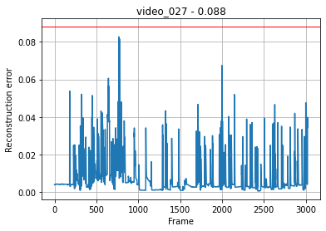
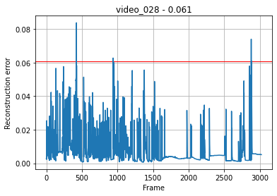
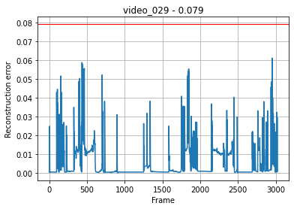
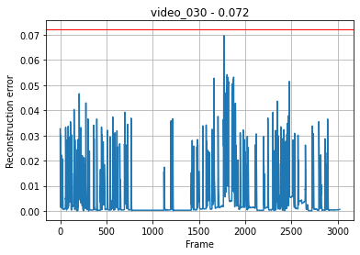
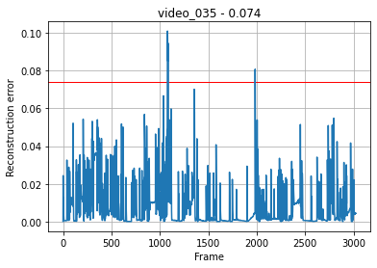

 | Name | video_027 |  | Name | video_028 |  |  | Name | video_029 | Name | video_030 | Name | video_035
 | Threshold | 0.088 |  | Threshold | 0.061 |  |  | Threshold | 0.079 | Threshold | 0.072 | Threshold | 0.074
 | False alarm | 0 |  | False alarm | 3 |  |  | False alarm | 0 | False alarm | 0 | False alarm | 13

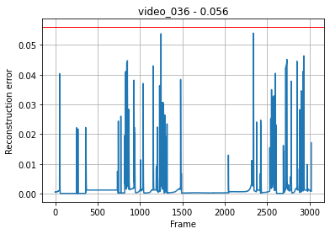
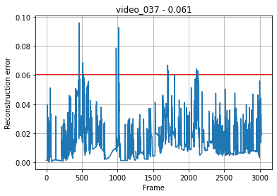
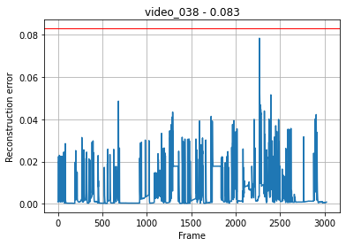
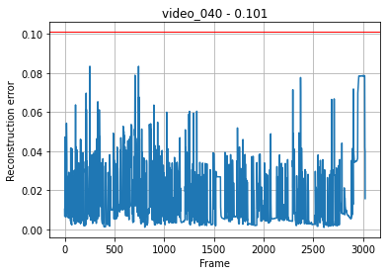
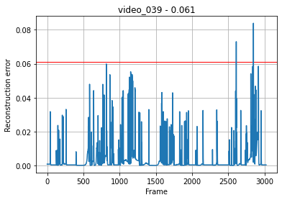

 | Name | video_036 |  | Name | video_037 |  |  | Name | video_038 | Name | video_039 | Name | video_040
 | Threshold | 0.056 |  | Threshold | 0.061 |  |  | Threshold | 0.083 | Threshold | 0.061 | Threshold | 0.101
 | False alarm | 0 |  | False alarm | 16 |  |  | False alarm | 0 | False alarm | 2 | False alarm | 0

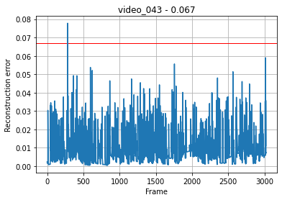
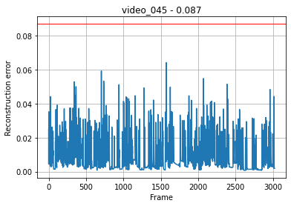
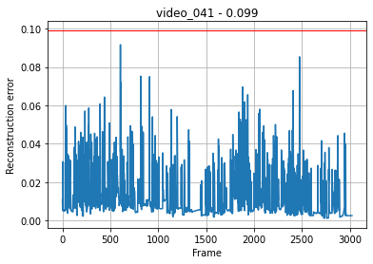
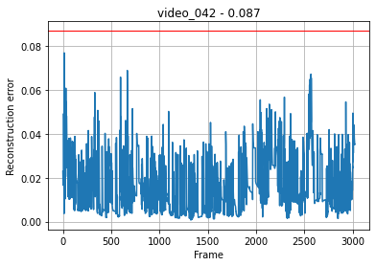
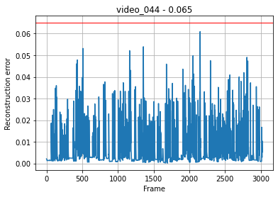

 | Name | video_041 |  | Name | video_042 |  |  | Name | video_043 | Name | video_044 | Name | video_045
 | Threshold | 0.099 |  | Threshold | 0.087 |  |  | Threshold | 0.067 | Threshold | 0.065 | Threshold | 0.087
 | False alarm | 0 |  | False alarm | 0 |  |  | False alarm | 1 | False alarm | 0 | False alarm | 0

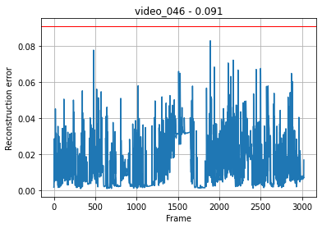

 |  |  | 전체 영상 이상치 평균 |  |  | 이상치만 발생한 영상의 이상치 평균 | 이상치가 발생한 영상 수 |  | 이상치가 발생하지 않은 영상 수
 |  |  | 2.186 |  |  | 7 | 5 |  | 11

 | Name | video_046
 | Threshold | 0.091
 | False alarm | 0

timesteps : 30 (=1.0s)

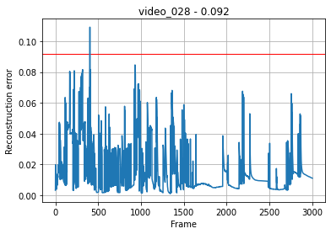
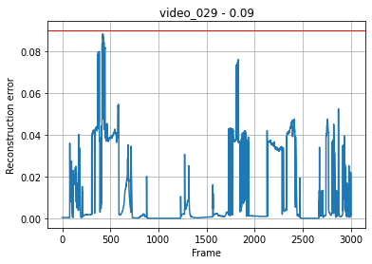
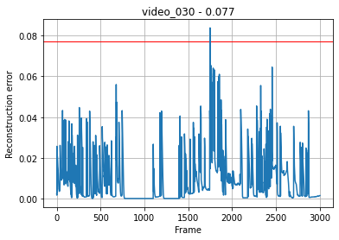
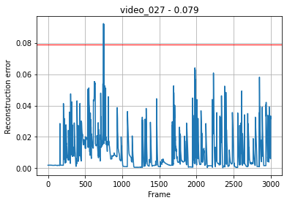
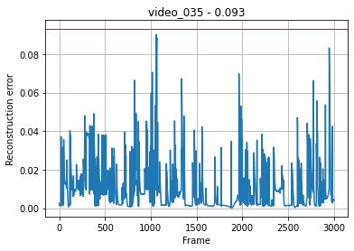

 | Name | video_027 |  | Name | video_028 |  |  | Name | video_029 | Name | video_030 | Name | video_035
 | Threshold | 0.079 |  | Threshold | 0.092 |  |  | Threshold | 0.09 | Threshold | 0.077 | Threshold | 0.083
 | False alarm | 3 |  | False alarm | 1 |  |  | False alarm | 0 | False alarm | 2 | False alarm | 0

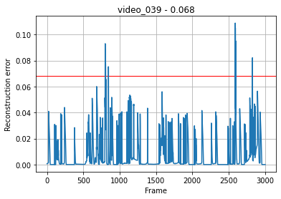
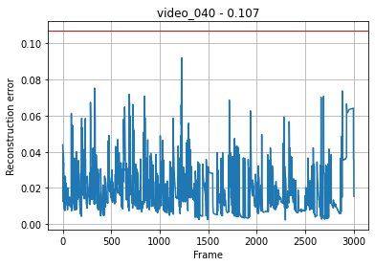
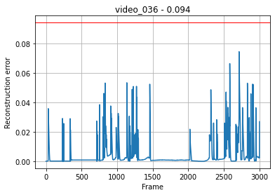
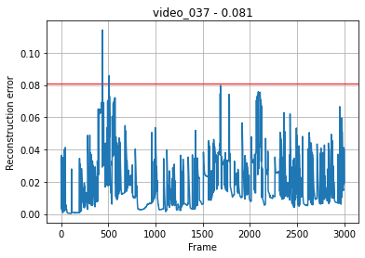
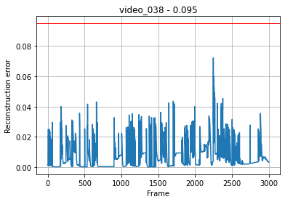

 | Name | video_036 |  | Name | video_037 |  |  | Name | video_038 | Name | video_039 | Name | video_040
 | Threshold | 0.094 |  | Threshold | 0.081 |  |  | Threshold | 0.095 | Threshold | 0.068 | Threshold | 0.107
 | False alarm | 0 |  | False alarm | 5 |  |  | False alarm | 0 | False alarm | 12 | False alarm | 0

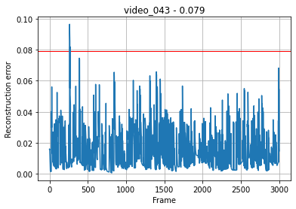
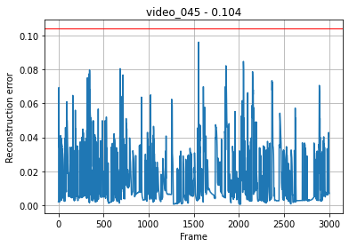
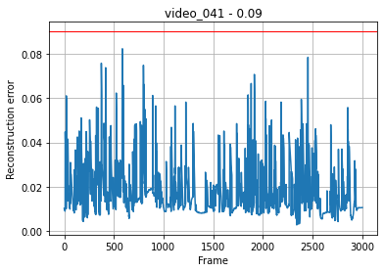
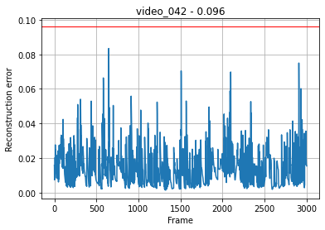
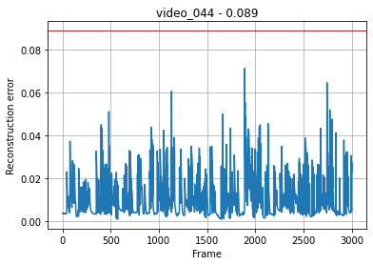

 | Name | video_041 |  | Name | video_042 |  |  | Name | video_042 | Name | video_044 | Name | video_045
 | Threshold | 0.09 |  | Threshold | 0.096 |  |  | Threshold | 0.079 | Threshold | 0.089 | Threshold | 0.104
 | False alarm | 0 |  | False alarm | 0 |  |  | False alarm | 5 | False alarm | 0 | False alarm | 0

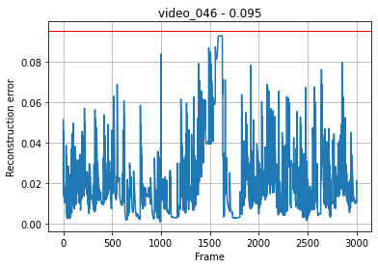

 |  |  | 전체 영상 이상치 평균 |  |  | 이상치만 발생한 영상의 이상치 평균 | 이상치가 발생한 영상 수 |  | 이상치가 발생하지 않은 영상 수
 |  |  | 1.75 |  |  | 4.66 | 6 |  | 10

 | Name | video_046
 | Threshold | 0.095
 | False alarm | 0

timesteps : 60 (=2.0s)

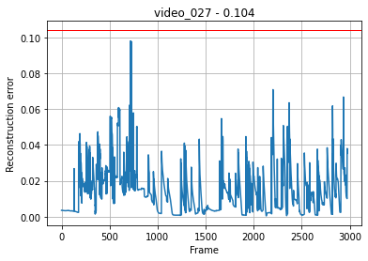
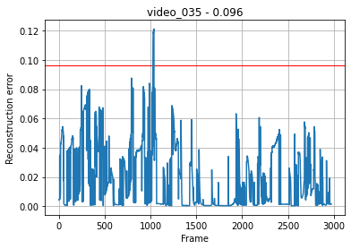
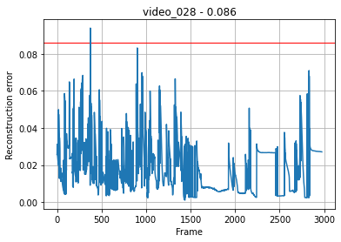
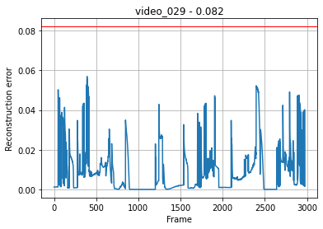


 | Name | video_027 |  | Name | video_028 |  |  | Name | video_029 | Name | video_030 | Name | video_035
 | Threshold | 0.104 |  | Threshold | 0.086 |  |  | Threshold | 0.082 | Threshold | 0.079 | Threshold | 0.096
 | False alarm | 0 |  | False alarm | 1 |  |  | False alarm | 0 | False alarm | 39 | False alarm | 12







 | Name | video_036 |  | Name | video_037 |  |  | Name | video_038 | Name | video_039 | Name | video_040
 | Threshold | 0.078 |  | Threshold | 0.075 |  |  | Threshold | 0.08 | Threshold | 0.073 | Threshold | 0.113
 | False alarm | 0 |  | False alarm | 107 |  |  | False alarm | 0 | False alarm | 4 | False alarm | 0







 | Name | video_041 |  | Name | video_042 |  |  | Name | video_043 | Name | video_044 | Name | video_045
 | Threshold | 0.085 |  | Threshold | 0.097 |  |  | Threshold | 0.097 | Threshold | 0.08 | Threshold | 0.102
 | False alarm | 1 |  | False alarm | 0 |  |  | False alarm | 0 | False alarm | 0 | False alarm | 0



 |  |  | 전체 영상 이상치 평균 |  |  | 이상치만 발생한 영상의 이상치 평균 | 이상치가 발생한 영상 수 |  | 이상치가 발생하지 않은 영상 수
 |  |  | 10.25 |  |  | 27.33 | 6 |  | 10

 | Name | video_046
 | Threshold | 0.124
 | False alarm | 0

Accident_video
timesteps : 30 (=1.0s)






 | Name | accident_12 | Name | accident_13 | Name | accident_14 | Name | accident_15
 | Threshold | 0.279 | Threshold | 0.609 | Threshold | 0.0605 | Threshold | 0.0469
 | Accident alarm | 125 | Accident alarm | 30 | Accident alarm | 10 | Accident alarm | 13

